Список деталей
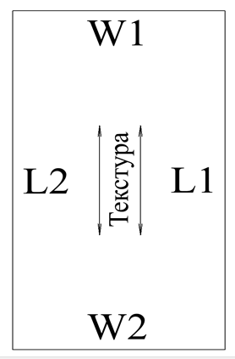
 |  |  |  | Адрес: | Новосибирск, ул. Станционная 59/2 |  |  |  |  |  | СКЛ= склейка |  | 3
 |  |  |  | Телефон: | 8-913-720-13-70 |  |  |  |  |  | СКР=скрутка | ОБР = обратная сторона
1.10 |  |  |  |  |  |  |  |  |  |  | 0=0,4*19мм | ЛИЦ = лицевая сторона
Клиент: | ФИО | Производитель |  | ЛАМАРТИ |  | толщина плиты |  | 16 |  |  | 1=1*19мм | LED = подсветка врезная
Декор | лдсп фон бежевый |  |  |  |  |  |  |  |  |  | 2=2*19мм
Кромка: | в цвет материала, иначе указываем в примечании |  |  |  |  |  |  |  |  |  | вырез R2 кромим 1мм = вырез с 2мя радиусами который надо закромить
 |  |  |  |  |  |  |  |  |  |  | РПЛ 60*2шт = распилить на 2шт по 60мм
№№ | Название | Длина (Х) | Ширина (Y) | Кол-во | Длина L |  | Ширина W |  | примечание | Паз L |  | Паз W
 |  |  |  |  | L1 | L2 | W1 | W2 |  | L1 | L2 | W1 | W2
1 | Крыша | 100 | 100 | 1 | 1 | 1 | 1 | 0
2 | стойка | 699 | 122 | 2 | 0 | 1 | 1 | 1
3 | дно | 200 | 400 | 2 | 1,0х35мм | 0,4х35мм | 1,0х35мм | 1,0х35мм | *32
4 |  | 383 | 554 | 2 | 0.4 | 0.4 | 0.4 | 0.4
5 |  | 367 | 554 | 2 | 0.4 | 0.4 | 0.4 | 0.4 | радиус
6 |  | 699 | 155 | 2 | 1 | 1 | 1 | 2
7 |  | 155 | 441 | 2 | 1 | 0.4 | 0.4 | 0.4 | Косарез с кром, чертёж
8 |  | 439 | 154 | 1 | 0.4 | 0.4 | 0.4 | 0.4
9 |  | 496 | 126 | 2 | 1,0х35мм | 0,4х35мм |  |  | СКЛ 456*86-2шт
10 |  | 439 | 84 | 1 | 0.4 | 0.4 | 0.4 | 0.4
11 |  | 496 | 172 | 2 | 1 | 0.4 | 0.4 | 0.4 | РПЛ до 56*2, докромить
12 |  | 367 | 69 | 1 | 0.4 | 1 | 0.4 | 0.4
13 |  | 100 | 1000 | 1
14
15
16
17
18
19
20
21
22
23
24
25
26
27
28
29
30
31
32
33
34
35
36
37
38
39
40
41
42
43
44
45
46
47
48
49
50
51
52
53
54
55
56
57
58
59
60
61
62
63
64
65
66
67
68
69
70
71
72
73
74
75
76
77
78
79
80
81
82
83
84
85
86
87
88
89
90
91
92
93
94
95
96
97
98
99
100
101
102
103
104
105
106
107
108
109
110
111
112
113
114
115
116
117
118
119
120
121
122
123
124
125
126
127
128
129
130
131
132
133
134
135
136
137
138
139
140
141
142
143
144
145
146
147
148
149
150
151
152
153
154
155
156
157
158
159
160
161
162
163
164
165
166
167
168
169
170
171
172
173
174
175
176
177
178
179
180
181
182
183
184
185

